Marzo 2019

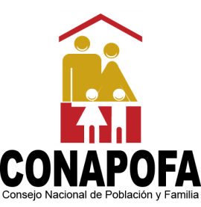
MINISTERIO DE SALUD PÚBLICA
Consejo Nacional de Población y Familia
Capacitaciones y Jornadas por solicitudes atendidas, ejecutadas y temas impartidos,
según Producto, correspondientes al Trimestre Enero-Marzo, 2020

PRODUCTOS | SOLICITUDES ACEPTADAS | TIPOLOGIA | UNIDAD DE MEDIDA | SOLICITUDES NO ACEPTADAS | SOLICITUDES ANULADAS | SOLICITUDES ATENDIDAS | RESPUESTAS ENTREGADAS | TOTAL DE TEMAS IMPARTIDOS | %
6100 - Población capacitada, sensibilizada e informada sobre prevención y orientación en salud sexual reproductiva a nivel nacional. | 7 | Capital Humano | Números de personas capacitadas | - | - | 6 | 8 | 15 | 46.88%
6107 - Campaña de sensibilización social para combatir la violencia intrafamiliar y de género | 5 | Capital Humano | Números de campañas realizadas | - | - | 6 | 5 | 10 | 31.25%
6150 - Talleres sobre orientación en vida familiar para una sociedad fundamentada en valores | 4 | Capital Humano | Números de personas capacitadas | - | - | 3 | 3 | 7 | 21.88%
TOTAL DE CAPACITACIONES | 16 | N/A | N/A | 0 | 0 | 15 | 16 | 32 | 100%

___________________________________
Elaborado por:
Licda. Altagracia Díaz Piña
Encargada División Salud Sexual y Reproductiva

RESUMEN
TOTAL DE SOLICITUDES RECIBIDAS | 16
 |  |  |  | Elaborado por:
TOTAL DE RESPUESTAS ENTREGADAS | 16 |  |  | Licda. Altagracia Milagros Díaz Piña
 |  |  |  | Encargada Interina División de Salud
PRODUCCIÓN TOTAL | 32 | Capacitaciones |  | Sexual y Reproductiva

